Itens - Editar
Marmitas

Editar Item
 | Item:
 | Alface Lisa

 | Tipo Item:
Verduras e Legumes

Menu Nível 1
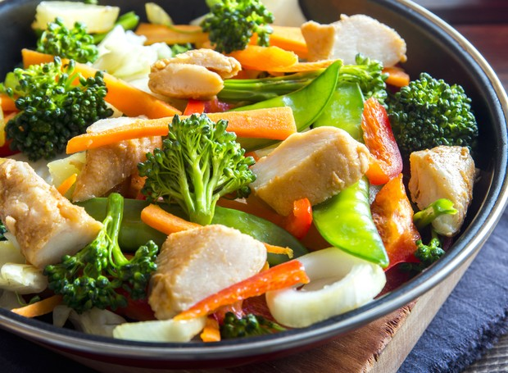
Marmitas | Parâmetros | Preço

Menu Nível 2a
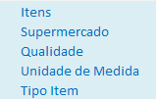
Marmitas | Parâmetros | Preço
 | Itens
 | Supermercado
 | Qualidade
 | Unidade de Medida
 | Tipo Item

